Sheet2
C++搬砖小分队小组项目计划表
时间 | 计划安排(预计的项目流程) | 实际进度(项目会议记录)
 |  | 到场情况(迟到/旷会说明原因) | 当前进度(每个组员的任务进度) | 会议讨论与任务安排 | 遇到的问题及是否解决(解决方案)
举例 |  | 到场: 张三, 李四, 王五, 赵六 请假: 铁蛋 旷会: 二狗(喝假酒了, 在医院输液) | 张三李四王五: 提交了需求文档 赵六: 需求文档编辑中, 预计今晚9点提交 | 讨论: 整合需求文档, 产品经理将讨论后的结果整理 明天上午10点发到群里) 任务: 内容: 将讨论的需求文档定档 截止时间: 明天上午10点 负责人: 产品经理张三 提交方式: 发到小组群 内容: 设计功能流程图 截止时间: 明天晚上8点 负责人: 张三, 李四, 王五, 赵六, 铁蛋, 二狗 提交方式: 私信发给张三(命名: [昵称]-功能流程图.jpg) | 不确定贪吃蛇的隐身功能是否能实现: 联系小学长询问后表示可以实现 铁蛋的easyx技术没学完, 后两天考试没时间: 安排王五和赵六学easyx 不知道单元格怎么换行: 联系小学长后get新知识: alt+回车
2023-09-14 | 直播: 项目流程 会议: 根据之前的立项任务安排, 讨论立项, 确定项目内容, 安排可行性分析任务 任务: 每人想一想项目的具体操作流程及功能, 拓展功能等等. 明天晚上开会讨论定档可行性分析 | 到场：应该是全员到场 | 还差两份可行性分析报告，预计明天中午12点截止 | 内容：全员提交可行性分析报告；截止时间：明天中午12点；提交方式：私信发组长(命名：可行性分析-昵称.txt) | 还没有确定项目是否使用面向对象，明天开会讨论内容；了解大家关于面向对象编程的熟练程度后选择使用面向对象
2023-09-15 | 会议: 讨论定档可行性分析 任务: 每人想一想项目的具体操作流程, 功能, 拓展功能等等.后面设计阶段要完成需求文档 | 请假：苏子乔-做实验；沈兴满-在外面 | 可行性分析报告初稿敲定 | 可行性分析报告初稿定稿 | 数据结构具体设计是在什么时候确定；联系小学长后明白流程图和原型图使用可行性分析里的数据设计就可以，具体的数据设计是在开发阶段在可行性分析的基础上进行
2023-09-16 | 直播：产品设计 会议: 讨论项目的功能及细节 任务: 根据今天直播内容, 每个人做一份需求文档, 明天会议讨论定档 | 以为今天没有什么事项需要讨论就提前和组员说晚上不开会，以后都会按时开会::>_<:: | 下午提交了大家的可行性分析和定档的可行性分析 | 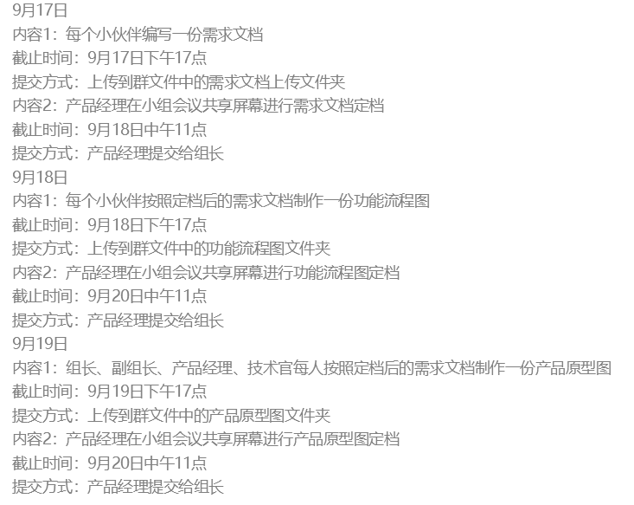 | 无
2023-09-17 | 会议: 需求文档定档 任务: 安排功能流程图和产品原型图 | 全员到场 | 大家都提交了需求分析；需求分析初稿定档 | 需求分析初稿定档；9.18每人制作功能流程图提交到群文件；产品经理开会定档，9.19上午10点以前交给组长 | 排行榜积分应该计算每个关卡的还是计算玩家从第一关到某一关所有分数之和；讨论后认为应该分模式计算：无尽模式应该计算总分数，闯关模式计算每一关单独的
2023-09-18 | 会议: 功能流程图, 原型图定档 任务: 该复习的复习 该预习的预习 还有2天就要写代码了. | 苏子乔请假：做实验 | 还差2位小伙伴没有提交功能流程图；小组会议完成了功能流程图的定稿 | 完成功能流程定稿；9.19日下午17点组长、副组长、技术官、产品经理提交原型图 | 模式：只做无尽模式，去除关卡选择；生命：采用生命值(100)的形式；道具：拿到就自动使用；排行榜：不用考虑每个关卡设计排行榜，只对无尽模式设计排行榜；敌机子弹初始化方向朝战机，图片使用圆形等对称图形
2023-09-19 | 直播: 架构设计 会议: 讨论直播内容,每个人负责的代码. 任务: 素材准备, 架构搭建 | 祖培宏请假：上课 | 大家提交了产品原型图，小组完成了原型图定稿讨论 | 完成产品原型图定档讨论；9月21日下午17点以前技术官提交项目架构 | 无
2023-09-20 | 会议: 架构介绍 任务: 如果架构完成, 开始分工开发 | 全员到场 | 1名技术官已经提交架构，另外2名还剩一部分 | 已经将功能流程图和产品原型图提交给小学长；明天下午6点之前技术官提交项目架构；晚上10点开会进行分工 | 无
2023-09-21 | 会议: 架构介绍 任务: 如果架构完成, 开始分工开发 | 全员到场 | 技术官完成项目架构，明早分工 | 完成项目架构，明早10点以前分工；后续任务：分工开发，每天晚上整合代码；截止时间：9月24日下午18点；负责人：全体组员 | 技术官架构做了，但是分工还没做；明天上午发布大家各自的任务
2023-09-22 | 会议: 统计开发进度, 处理特殊情况 任务: 继续开发 | 全员到场 | 大家都还在写自己那一部分；界面已经设计了大部分 | 任务：分工开发，每天晚上整合代码；截止时间：9月24日下午18点；负责人：全体组员 | 无
2023-09-23 | 会议: 统计开发进度, 处理特殊情况 任务: 继续开发, 完成的组员自行测试后提交给技术官 | 李丰仁请假 | 游戏界面和音乐设计完毕；游戏逻辑设计了大部分，明天整合 | 任务：整合代码；截止时间：9月24日下午18点；负责人：全体组员 | 无
2023-09-24 | 会议: 统计开发进度, 处理特殊情况 任务: 继续开发, 完成的组员自行测试后提交给技术官, 技术官开始整合 | 全员到场 | 游戏基本功能设计完毕，等待技术官整合 | 任务：整合代码；截止时间：9月24日下午18点；负责人：技术官 | 无
2023-09-25 | 会议: 确认整合进度, 处理特殊情况, 测试/准备答辩资料 任务: 代码整合 完成整合后开始测试 | 全员到场 | 技术官整合了基本游戏功能，boss发射子弹有一点小bug | 任务：改bug，制作答辩ppt；负责人：技术官，产品经理；截止时间：9月26日下午18点 | boss子弹发射有点小bug，正在和小学长商量解决方法
2023-09-26 | 测试/准备答辩资料 | 未开会 | 进度：有一个小bug还在修改，负责答辩的同学正在做ppt和演讲准备 任务：修改bug，准备答辩 | 进度：有一个小bug还在修改，负责答辩的同学正在做ppt和演讲准备 任务：修改bug，准备答辩 负责人：技术官和准备答辩的成员 截止时间：9.27下午18点 | 图片加载有bug，正在和小学长商量解决
2023-09-27 | 答辩
2023-09-28 | 答辩

